用户管理
返回
查询条件仅保留:用户名,真实姓名,email,证件号码. 尽量只占1行位置
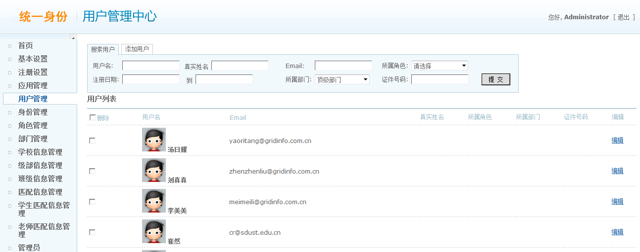
去除"添加用户"tab页
 | 1

这里可否使表格头部固定,数据部分加滚动条?

是否保留批量删除的功能? 如果保留,这里改为"全选".最下面的"提交"按钮改为"删除选中"

去除"所属角色","所属部门",
增加"身份"字段.
表格中数据按照最后更新时间倒序排列

 | 编辑页面

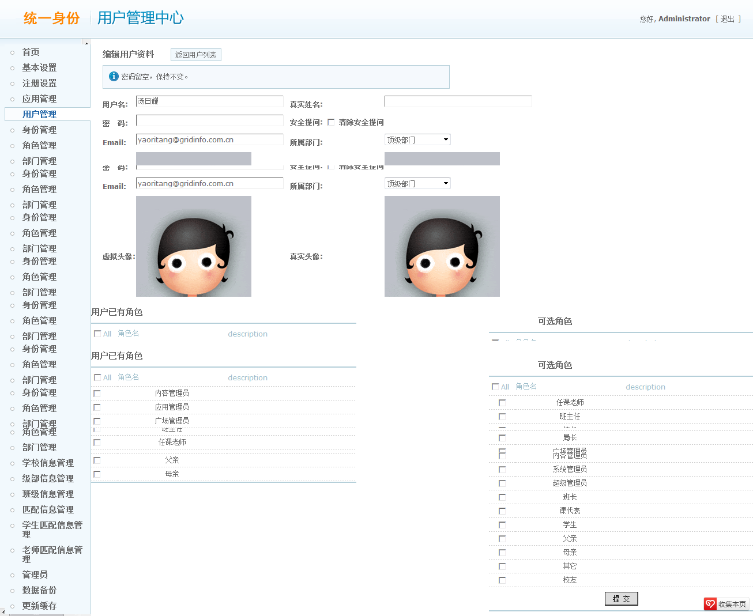

增加查看用户基本信息链接,根据用户身份,跳转到用户基本信息页面.

去掉"所属部门"字段,
增加"身份"字段,只读

头像只保留一个,放置到最右边.
头像的编辑功能需要重新考虑

列表部分,可否改为表头固定,数据部分高度固定,加滚动条的形式?

增加删除角色功能

增加列表,显示用户拥有的角色所对应的所有功能点列表

部门管理
返回

1.搜索tab页放置于整体右部,详细信息上部(即,将搜索部分放置于frame嵌入页中)
2.保留部门名,部门负责人为查询条件,部门负责人改为文本输入
3.查询条件应加入当前选择的学校.
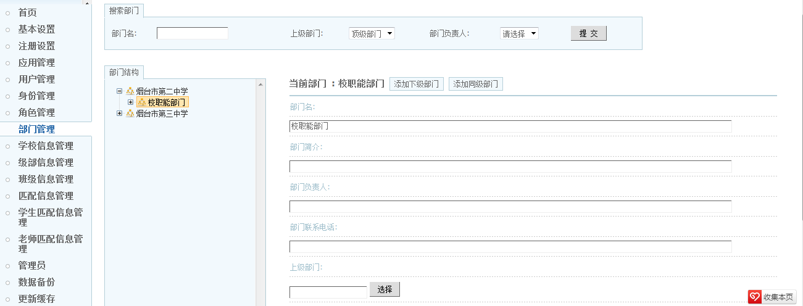
这里加入标签,显示当前选择的学校

可以考虑使用拖拽的方式调整部门结构.需要研究ztree的使用

这里显示查询结果列表,点击编辑时装到编辑页面.(同点击树节点时的操作)

学校信息管理
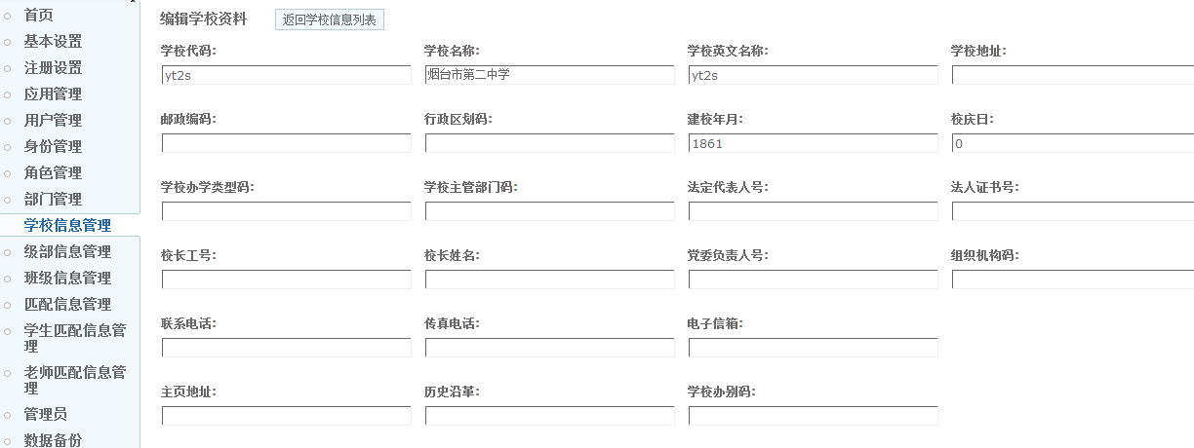
返回

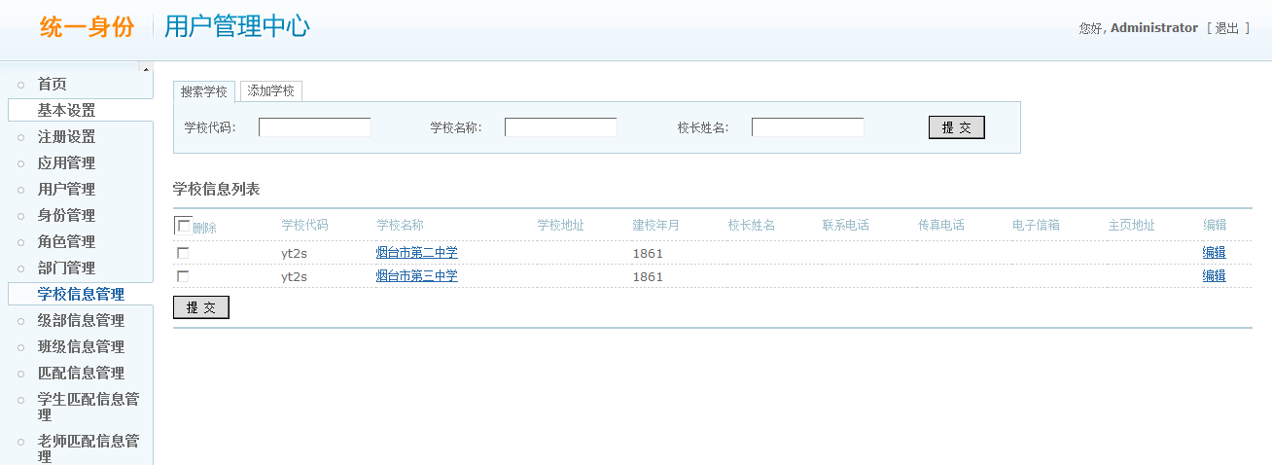
去掉该tab页

搜索条件去掉学校代码.
增加"添加学校"链接,在另一页面添加学校信息.可以使用与编辑相同的页面

这里改为"全选"

这里改为"删除选中".
但删除学校信息一定要慎重.因为有很多关联信息.对学校的删除也不应该物理删除,应该考虑加删除标识.

 | 编辑页面
1.调整该页面的样式,与其他编辑页面一致.同时注意各类输入域的排列和大小,使页面美观.
2.添加和编辑可使用同一页面.
3.完善下拉选项

级部信息管理
返回

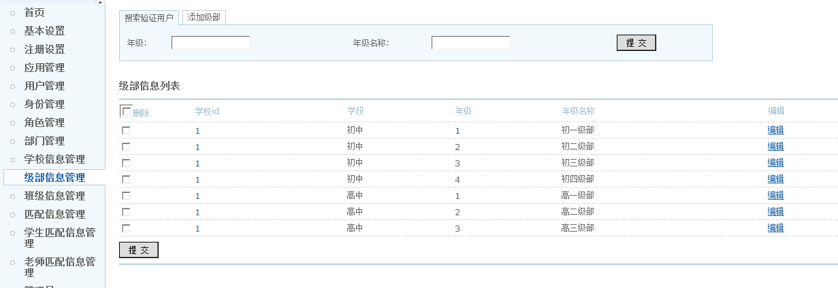
1.删除该tab页

1.这里增加"添加级部"链接,可以使用编辑页面

1.这里显示登录用户所在学校信息
2.超级管理员是否可以编辑级部信息待定

1.这里改为"全选"

这里改为"删除选中",但删除级部信息一定要慎重.因为有很多关联信息.对级部的删除也不应该物理删除,应该考虑加删除标识.

班级信息管理
返回

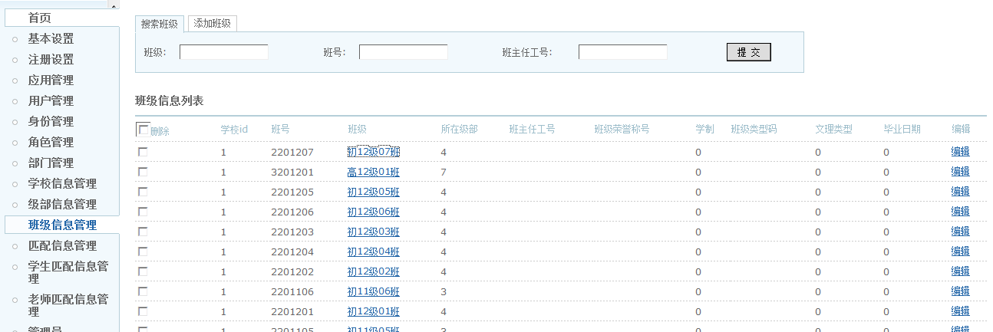
1.删除该tab页

1.这里增加"添加班级"链接,可以使用编辑页面

1.这里显示登录用户所在学校信息
2.超级管理员是否可以编辑班级信息待定

1.这里改为"全选"

这里改为"删除选中",但删除班级信息一定要慎重.因为有很多关联信息.对班级的删除也不应该物理删除,应该考虑加删除标识.

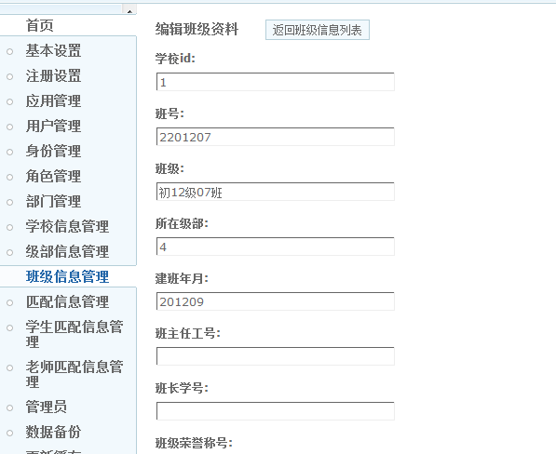

1.修改该编辑页面的样式,与其他编辑页面保持一样的风格
2.添加和编辑使用同一个页面.
3.完善下拉选项

学生匹配信息管理
返回
1.点击学校节点时,查询需要加入学校为条件
2.如果没有点击学校节点,则不以学校作为查询条件.
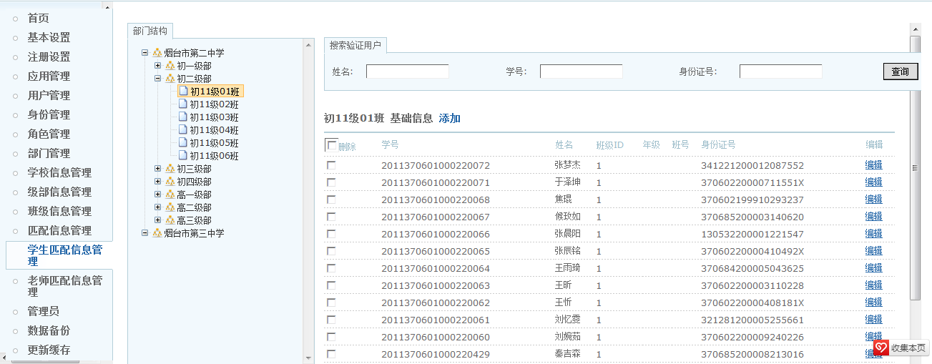
1.点击学校节点时,右侧显示学校所有学生信息

1.这里增加下拉选项,列出所有班级,可以批量的为学生调整班级

1.这里增加标签,显示当前学校信息

改为全选,提交按钮改为删除选中
将信息显示完全

1.初始化时,根据当前登录用户所在学校,查询所有学生信息.
2.如果是超级管理员,则查询所有学生信息

老师匹配信息管理
返回
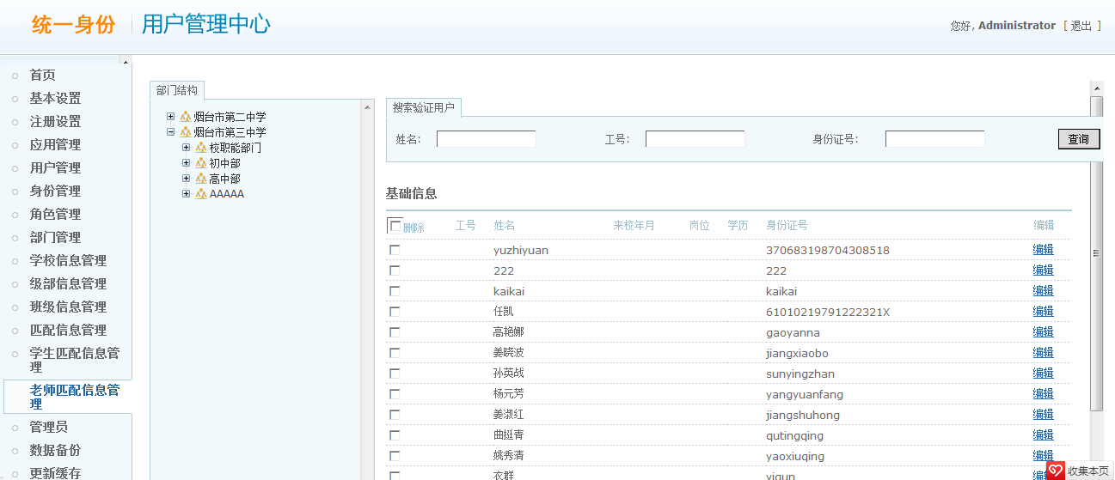
1.点击学校节点时,查询需要加入学校为条件
2.如果没有点击学校节点,则不以学校作为查询条件.
1.点击学校节点时,右侧显示学校所有老师信息

1.这里增加下拉选项,列出所有部门,可以批量的为老师调整部门

1.这里增加标签,显示当前学校信息

改为全选,提交按钮改为删除选中

1.初始化时,根据当前登录用户所在学校,查询所有老师信息.
2.如果是超级管理员,则查询所有老师信息

增加老师班级设置链接.跳转到老师班级,授课信息设置页面
 | 编辑页面
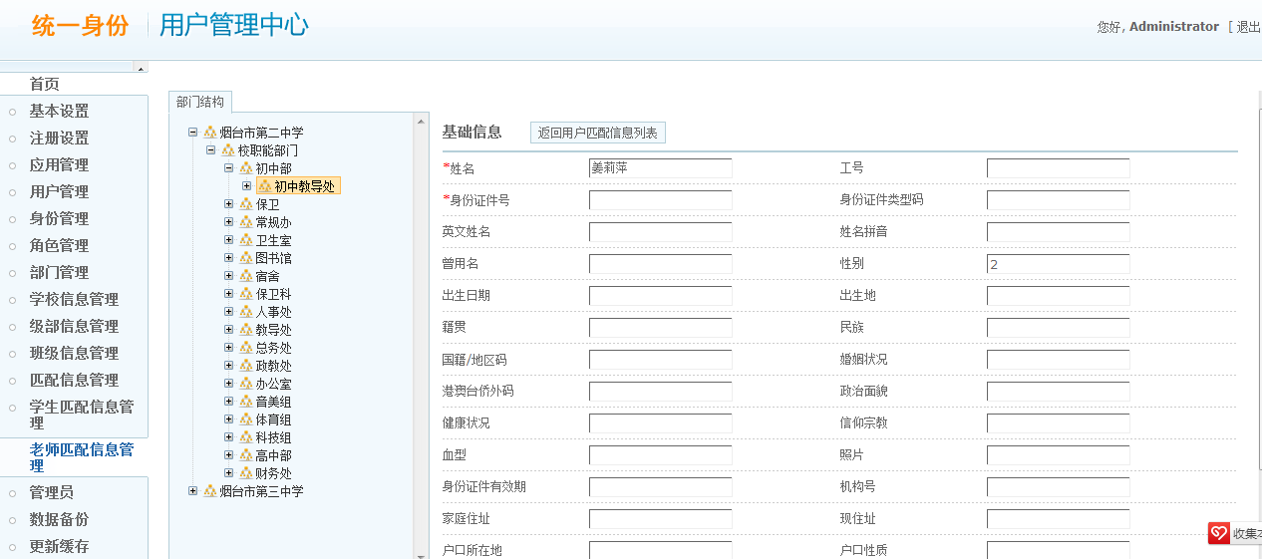

可以直接在表格上编辑
可以动态添加一行数据
可以批量删除数据
 | 老师班级,授课信息设置页面

 | 由于信息量较少,尽量在一个页面完成增删改查
 | 老师任课班级列表

 |  | 班级名称 | 课程名称 | 职务

可以直接在表格上编辑
可以动态添加一行数据
可以批量删除数据

 | 老师任课列表

 |  | 课程名称

管理员信息
返回

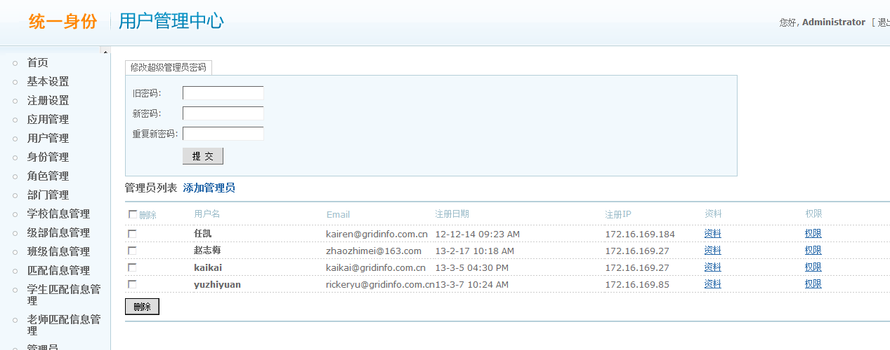
非超级管理员,该tab页不可见

增加查询功能.超级管理员可以按学校查询,普通管理员默认查询本学校信息

增加字段,显示管理员所在学校信息

超级管理员显示全部管理员列表.非超级管理员显示本校管理员列表

1.点击学校节点时,查询需要加入学校为条件
2.如果没有点击学校节点,则不以学校作为查询条件.
1.点击学校节点时,右侧显示学校所有管理员信息
 | 添加管理员界面

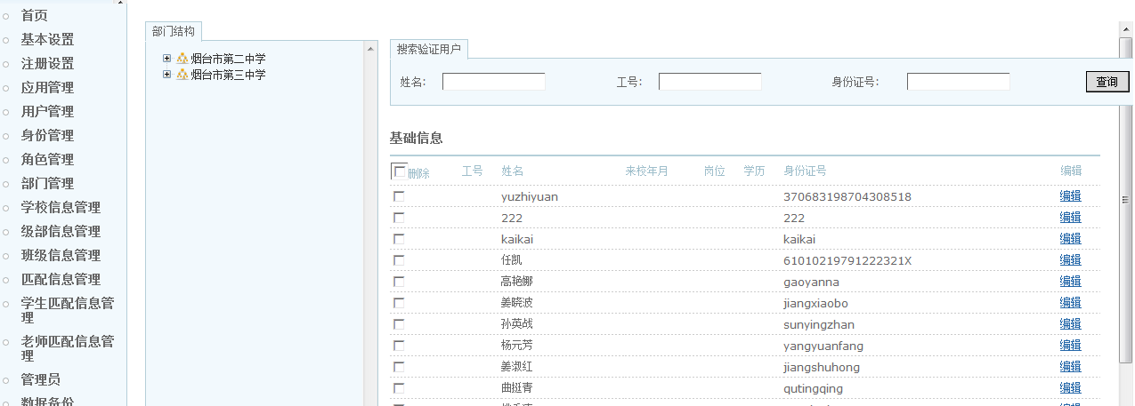

仅显示管理员所在学校.
如果是超级管理员,则显示全部学校

1.这里增加标签,显示当前学校信息

改为全选,提交按钮改为删除选中

改为"查看"
详细页面改为只读,或不显示提交按钮

1.初始化时,根据当前登录用户所在学校,查询所有管理员信息.
2.如果是超级管理员,则查询所有管理员信息

 | 权限设置界面

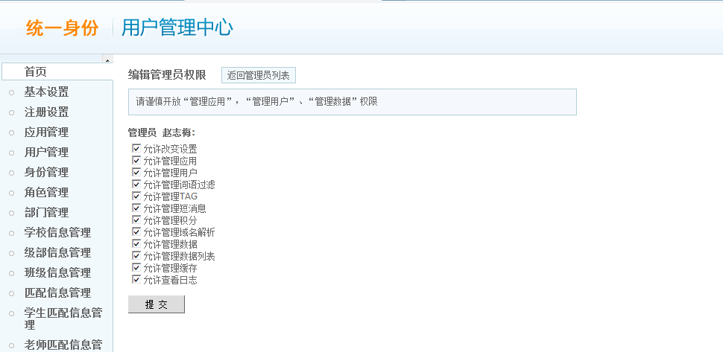

可在该页面配置管理员的Ucenter角色,类似于用户信息配置

 | 需增加 | Ucenter角色管理
 | 需增加 | Ucenter功能点管理

